Info_pratique
INFOS PRATIQUES SUR LE FICHIER

1 | Les Onglets
 | Info_pratique | Donne les informations pratiques concernant le fichier
 | Données | Saisie de données de base UR, article et clients. Certaines données sont reprises dans le joural des mouvements.
 | Journal_mvt | Saisie des mouvements comptables qui s'appuient sur une pièce justificative (Ex E1, B19, …)
 | Synthèse | Synthèse pour refacturation à transmettre mensuellement à votre chargé de clientèle
 | Détail_client | Détail des mouvements pour un client refacturé sélectionné Remarque : en filtrant depuis le tableau du Journal des mouvements, on peut obtenir des résultats intéressants également

2 | Onglet "Données"
 | Saisir vos données UR | Code et nom SCALP de l'UR et du "client payeur". Chaque cellule s'est vu attribué un nom : - Code_CL - Clair_CL - Code_CP - Clair_CP - CP - Ville - Pays
 | Saisir les produits délivrés par l'UR | Utiliser la norme de nommage de SCALP (ex : F-54 VRAC). Le tableau s'est vu attribué le nom "Article"
 | Saisir les clients | Le tableau s'est vu attribuer le nom "Tab_Clients" Les champs en rouge sont obligatoires. Les champs en noir sont utiles à connaître en cas de problème, litige

3 | Onglet "Journal_mouvement"
 | Cellule A5 (Nom UR) | Formule : CONCATENER("Unité Ravitailleuse : ";Code_CL;" - ";Clair_CL)
 | Cellule A6 (Lieu ravitaillement) | Formule : CONCATENER("Lieu de ravitaillement : ";CP;" ";Ville;" - ";Pays)
 | Cellule A7 (Client Payeur) | Formule : CONCATENER("Client payeur UR : ";Code_CP;" - ";Clair_CP)
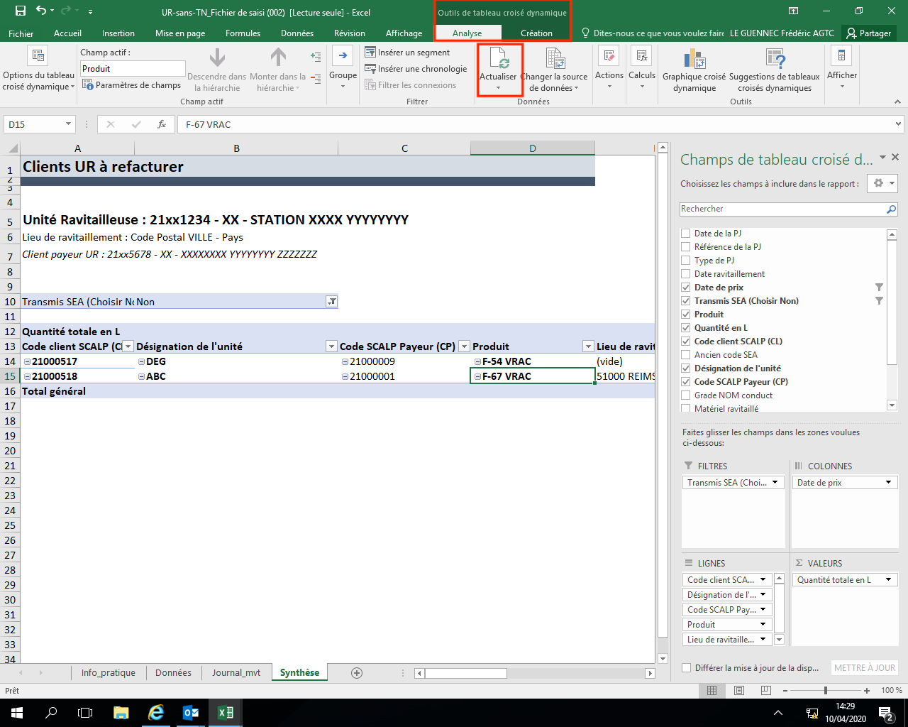
 | Saisir les mouvements | Les champs en rouge sont obligatoires Les champs en blanc sont calculés (formule) Les champs en noir sont facultatifs
 | Colonne [Transmis SEA (Vide ou Référence)] | Important : si la cellule est vide alors elle est prise en compte dans la synthèse à transmettre au chargé de clientèle. Dès que la synthèse est tranmise, il faut mettre un marquant(exemple : référence de l'envoi ou date de l'envoi) afin que l'information ne soit pas prise en compte sur la synthèse suivante.
 | Colonne [Produit] | Menu déroulant utilisant les articles du tableau "Article"
 | Colonne [Type de PJ] | Préciser si E1, B19, autre type de document
 | Colonne [Date de prix] | Formule : SI([@[Date ravitaillement]]="";"";CONCATENER(ANNEE([@[Date ravitaillement]]);"/";SI(MOIS([@[Date ravitaillement]])<10;CONCATENER("0";MOIS([@[Date ravitaillement]]));MOIS([@[Date ravitaillement]]))))
 | Colonne [Ancien code SEA] | Formule : SIERREUR(RECHERCHEV([@[Code client SCALP (CL)]];Tab_Clients;3;0);"")
 | Colonne [Désignation de l'unité] | Formule : SIERREUR(RECHERCHEV([@[Code client SCALP (CL)]];Tab_Clients;2;0);"")
 | Colonne [Code SCALP Payeur (CP)] | Formule : SIERREUR(RECHERCHEV([@[Code client SCALP (CL)]];Tab_Clients;4;0);"")

4 | Onglet "Synthèse" | Tableau croisé dynamique depuis le tableau présent dans "Journal des mouvements"
 | Cellules A5, A6, A7 | Idem onglet "Journal_mouvement"
 | Tableau croisé dynamique | Mettre à jour le tableau croisé dynamique avant impression
 |  | 1/ Sélectionner une cellule du tableau
 |  | 2/ Cliquer sur "Outils de tableau croisé dynamique / Analyse"
 |  | 3/ Cliquer sur "Actualiser"
 | Cellule B10 | 4/ Sélectionner Transmis SEA "Vide"(voir information sur onglet 3)

5 | Onglet "Détail_client" | Tableau croisé dynamique depuis le tableau présent dans "Journal des mouvements"
 | Cellules A5, A6, A7 | Idem onglet "Journal_mouvement"
 | Cellules A8 (Client refacturé) | Formule : CONCATENER("Client refacturé : ";B14;" - ";RECHERCHEV(B14;Tab_Clients;2;0)) Informations mises à jour après sélection du client refacturé (cellule B13) et saisi des informations clients (onglet Données)
 | Cellule A9 (Client payeur) | Formule : CONCATENER("Client payeur CR : ";RECHERCHEV(B14;Tab_Clients;4;0);" - ";RECHERCHEV(B14;Tab_Clients;5;0)) Informations mises à jour après sélection du client refacturé (cellule B13) et saisi des informations clients (onglet Données)
 | Tableau croisé dynamique | Mettre à jour le tableau croisé dynamique avant impression
 |  | 1/ Sélectionner une cellule du tableau
 |  | 2/ Cliquer sur "Outils de tableau croisé dynamique / Analyse"
 |  | 3/ Cliquer sur "Actualiser"
 | Cellule B13 | 4/ Sélectionner Transmis SEA "Vide"(voir information sur onglet 3)
 | Cellule B14 | 5/ Sélectionner le code client SCALP

6 | Gestion des modifications
 | Version 1 | Création du fichier
 | Version 2 | Validation de l'onglet "synthèse" et "info_pratique"
 | Version 3 | Création de l'onglet "Détail_client" et mise à jour de l'onglet "info_pratique"

